Revisi
INPUT TOTAL
HASIL
HASIL GRAFIK
HASIL EXCEL
No | YANG DITES | REVIEW | Type | GAMBAR | SARAN PERUBAHAN | Tanggal Cek | Pihak yang mengecek (tester) | Tanggal Perbaikan | Pihak yang memperbaiki (IT) | Tanggal Cek ulang | Pihak yg mengecek ulang
1 | IST | Nilai Skor akhir tidak sesuai. Catatan: di hasil, Subtes ME (IST 9) ditampilkan di urutan setelah Subtes GE (IST4). Kelihatannya di halaman Hasil, urutan tersebut tidak diperhatikan sehingga, nilai ME yang seharusnya 16, teriisi 9 adalah dari skor Subtes RA (IST 5), dikarenakan urutannya tidak menyeseuaikan penamaan. |  | 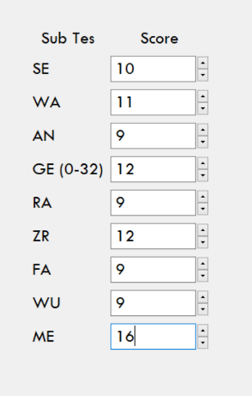 | Sesuaikan skor yang ditampilkan dengan urutan penamaannya. | 2020-12-16 | Mardiah
2 | IST | Nilai RW Subtes GE yang ditampilkan di hasil adalah yang sudah dikonversi, bukan yang masih RW jumlah skor benar. Catatan: Skor SW software dihitung pakai norma Pendidikan, Skor SW excel pakai norma usia. |  |  | Sesuaikan dengan yang ditampilkan di excel. | 2020-12-16 | Mardiah
3 | IST | Waktu tunggu meng-run aplikasi cukup lama. Sekitar 36 detik dari klik open sampai page awal muncul. |  |  | Mohon bisa di-up lagi kecepatan running apps-nya. | 2020-12-16 | Mardiah
4 | IST | Halaman Analisis IST: Belum memunculkan gambar"Gaya Pemecahan Masalah". |  | 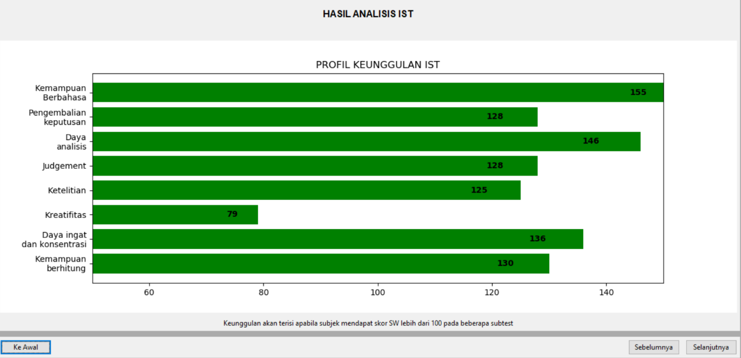 | Muncul button tipe Gaya Pemecahan Masalah (Fleksibilitas Berpikir / Kemantapan Berpikir) dibagian atas Grafik Profil Keunggulan. | 2020-12-16 | Mardiah
PROFIL KEUNGGULAN IST
 | Skor
Kemampuan Berbahasa | 155
Pengembalian keputusan | 128
Daya Analisis | 146
Judgement | 128
Ketelitian | 125
Kreatifitas | 79
Daya ingat dan konsentrasi | 136
Kemampuan berhitung | 130
5 | IST | Revisi warna Grafik Profil Keunggulan IST. |  |  | Saran perubahan mengikuti grafik berikut. | 2020-12-16 | Mardiah

